CP1
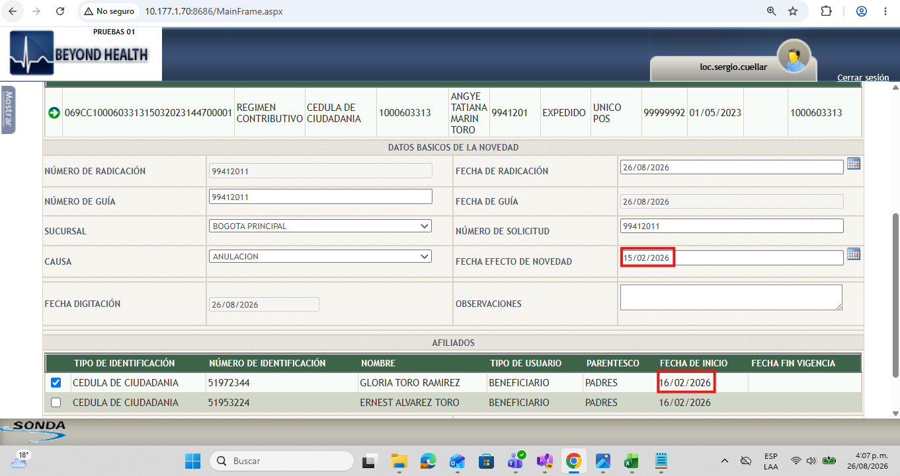
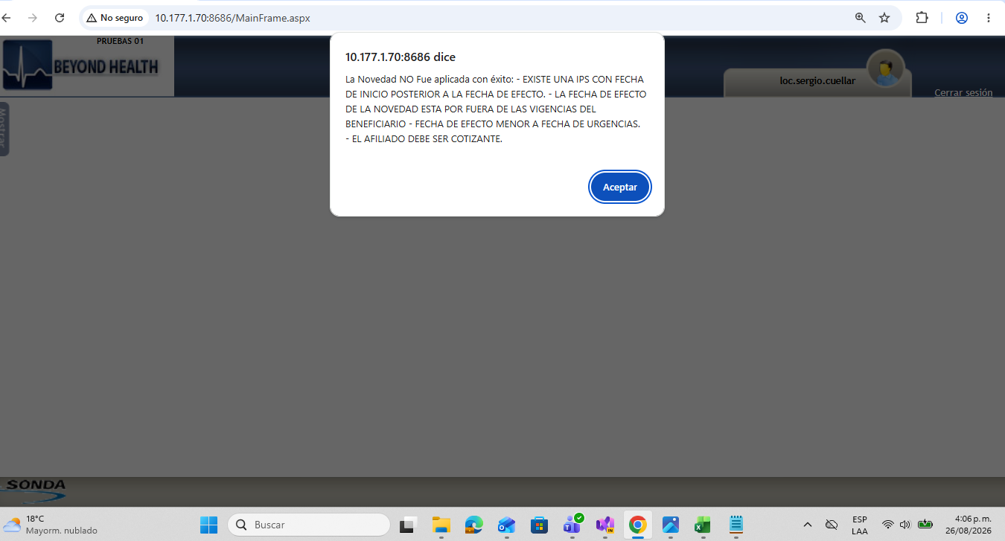
 |  |  | Regresar

ID | Nombre Caso de Prueba
Objetivo de la Prueba
Precondiciones
Datos de Entrada
Fecha
Actividades a realizar en la prueba

Pasos de Prueba |  | Resultado Esperado |  | Estado
1

Evidencia (Imágenes)

CP2
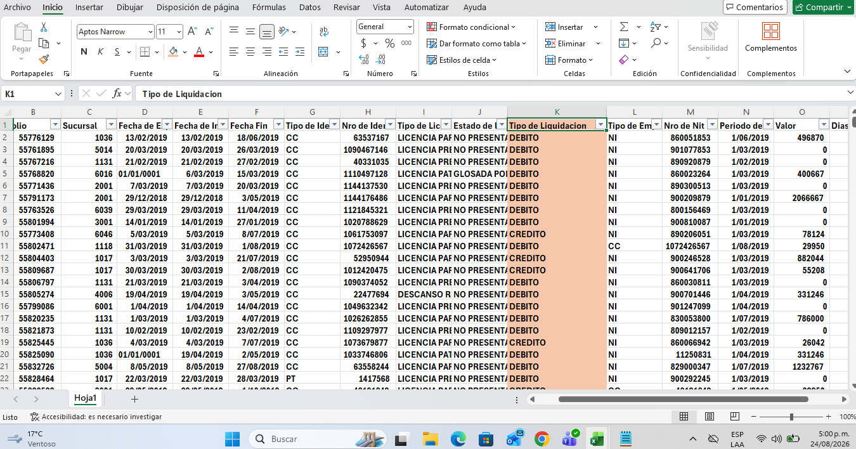
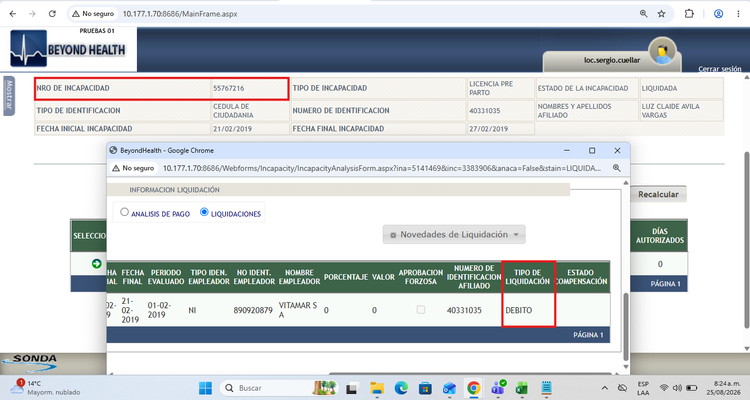
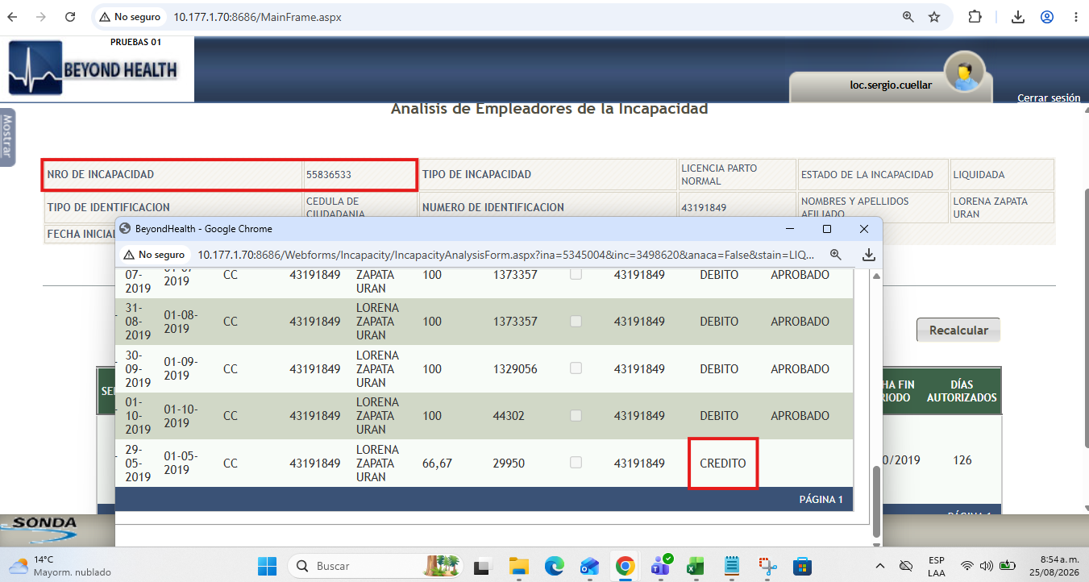
 |  |  | Regresar

ID | Nombre Caso de Prueba
Objetivo de la Prueba
Precondiciones
Datos de Entrada
Fecha
Actividades a realizar en la prueba

Pasos de Prueba |  | Resultado Esperado |  | Estado
1

Evidencia (Imágenes)

